Sayfa1
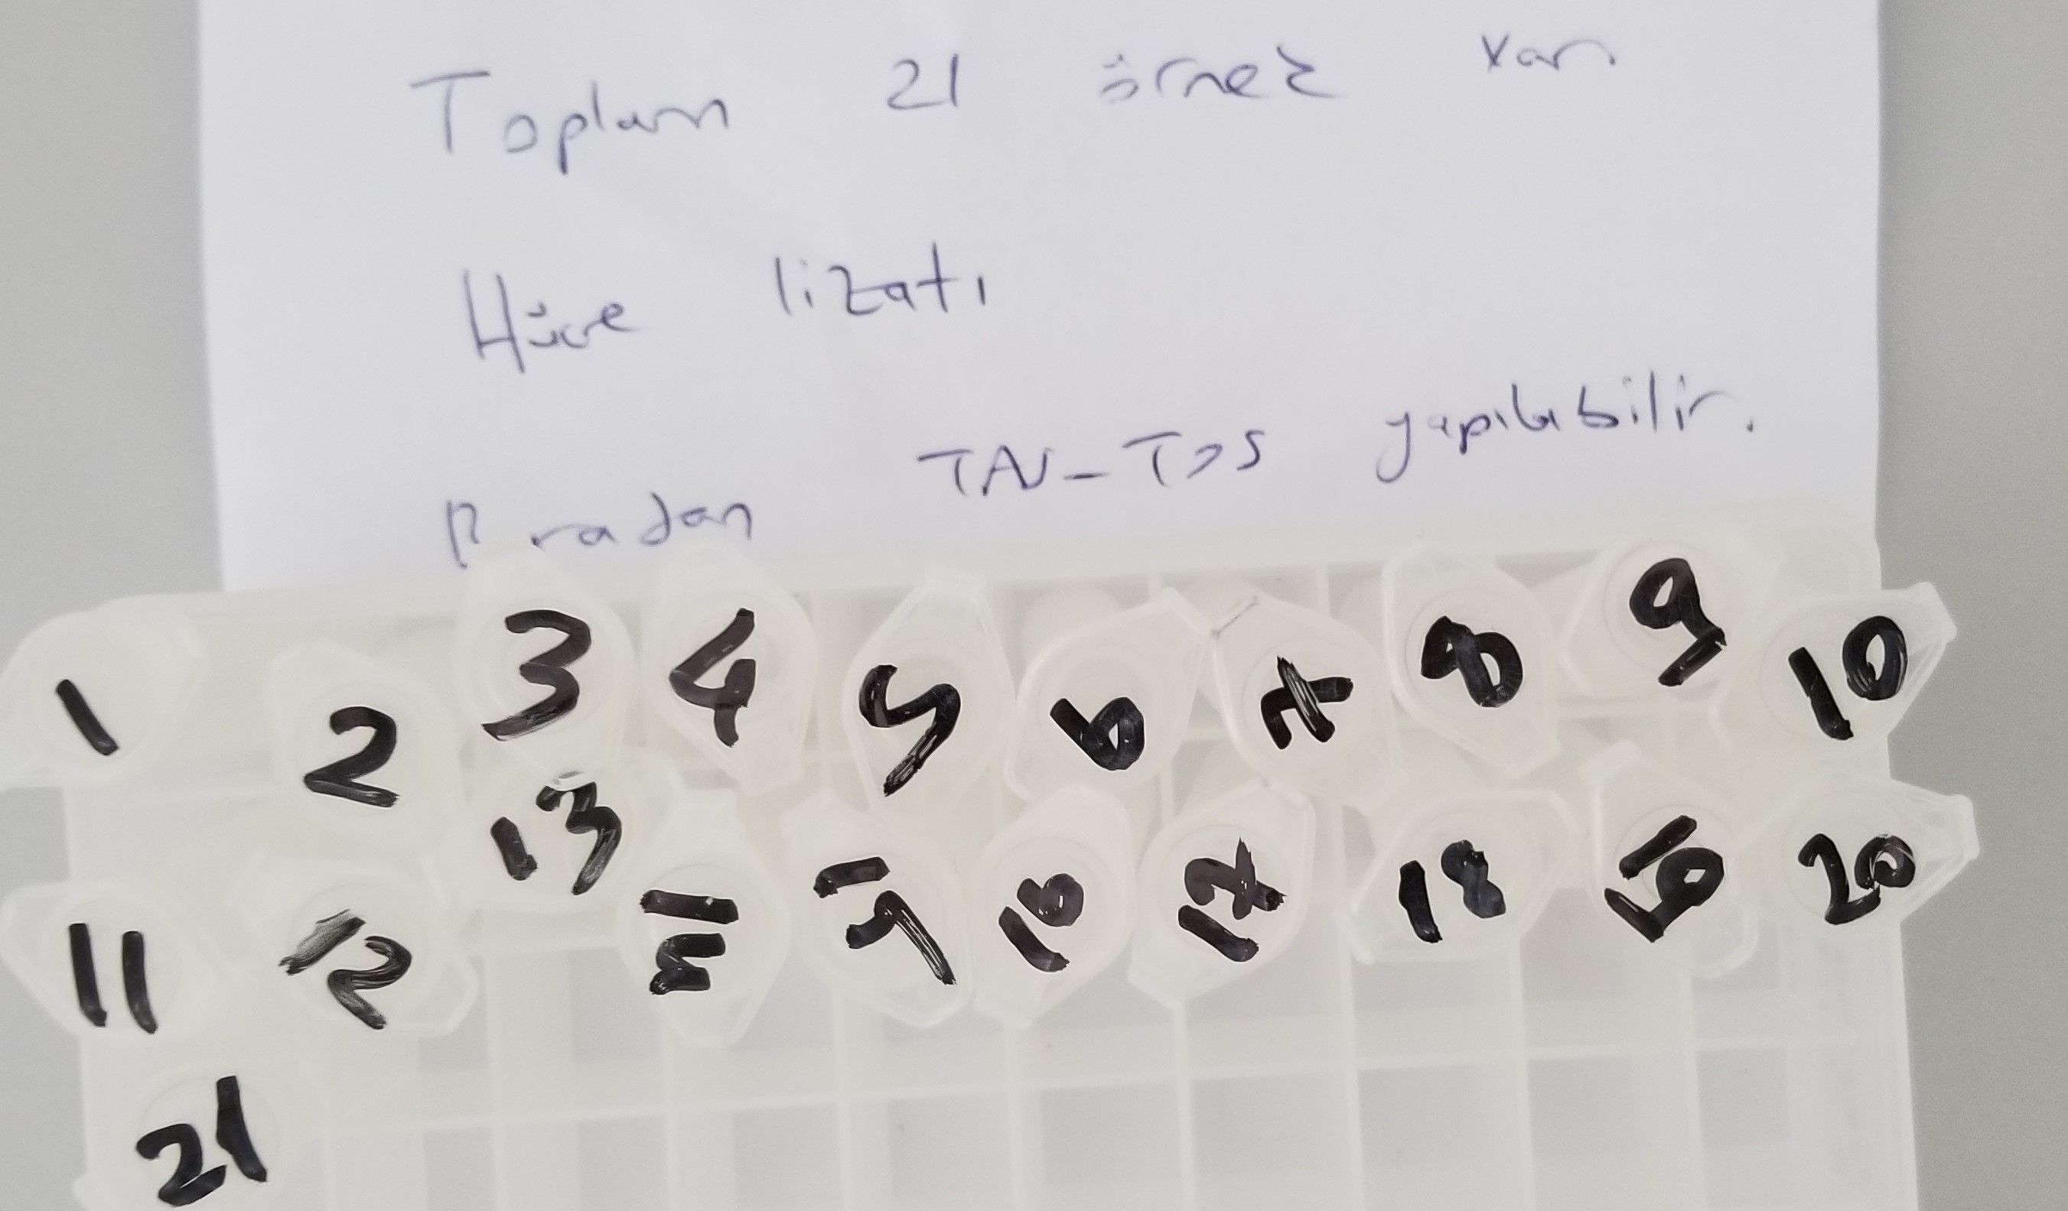
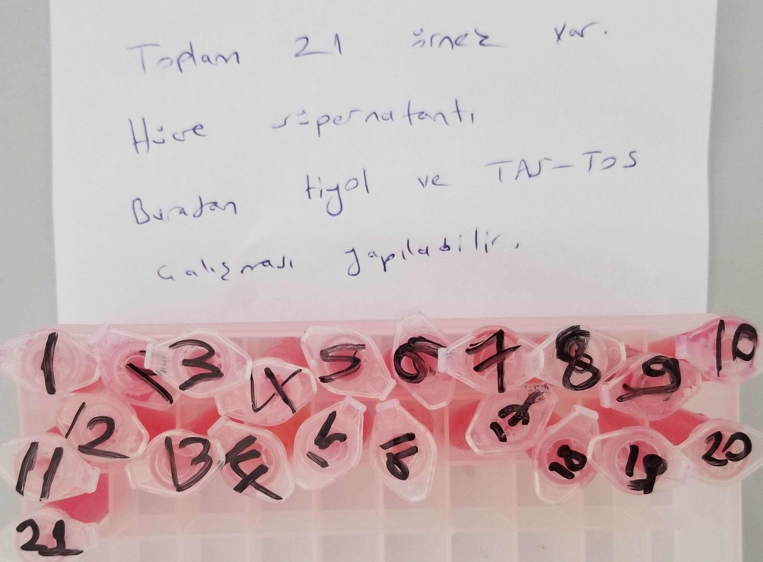
Numune | TAS (mmol/L) | TOS (µmol/L) | OSI | Total Thiol(µmol/L) | Native Thiol(µmol/L) | Disülfit
(Lizat)Numune-1 | 0.22 | 14.74 | 6.70
(Lizat)Numune-2 | Eksi sonuç | 27.31 | #VALUE!
(Lizat)Numune-3 | 0.19 | 15.97 | 8.41
(Lizat)Numune-4 | 0.26 | 12.22 | 4.70
(Lizat)Numune-5 | 0.55 | 15.14 | 2.75
(Lizat)Numune-6 | 0.79 | 11.97 | 1.52
(Lizat)Numune-7 | 0.74 | 11.34 | 1.53
(Lizat)Numune-8 | 0.68 | 17.43 | 2.56
(Lizat)Numune-9 | 0.77 | 11.34 | 1.47
(Lizat)Numune-10 | 0.63 | 10.36 | 1.64
(Lizat)Numune-11 | 0.65 | 14.77 | 2.27
(Lizat)Numune-12 | 0.54 | 14.27 | 2.64
(Lizat)Numune-13 | 0.27 | 18.16 | 6.73
(Lizat)Numune-14 | 0,2 | 14,13 | 7.07
(Lizat)Numune-15 | 0,12 | 9,92 | 8.27
(Lizat)Numune-16 | 0,16 | 9,65 | 6.03
(Lizat)Numune-17 | 0,28 | 12,27 | 4.38
(Lizat)Numune-18 | 0,31 | 12,65 | 4.08
(Lizat)Numune-19 | 0.12 | 8.85 | 7.38
(Lizat)Numune-20 | 0.27 | 9.98 | 3.70
(Lizat)Numune-21 | 0.31 | 12,79 | 4.13
(Medium)Numune-1 |  |  |  | 552 | 16 | 268
(Medium)Numune-2 |  |  |  | Eksi sonuç | 2 | #VALUE!
(Medium)Numune-3 |  |  |  | 118 | 22 | 48
(Medium)Numune-4 |  |  |  | 673 | 20 | 326.5
(Medium)Numune-5 |  |  |  | 332 | 11 | 160.5
(Medium)Numune-6 |  |  |  | 431 | 5 | 213
(Medium)Numune-7 |  |  |  | 65 | 7 | 29
(Medium)Numune-8 |  |  |  | 257 | 13 | 122
(Medium)Numune-9 |  |  |  | 67 | 16 | 25.5
(Medium)Numune-10 |  |  |  | Eksi sonuç | 26 | #VALUE!
(Medium)Numune-11 |  |  |  | 379 | 15 | 182
(Medium)Numune-12 |  |  |  | 333 | Eksi sonuç | #VALUE!
(Medium)Numune-13 |  |  |  | 107 | 25 | 41
(Medium)Numune-14 |  |  |  | Eksi sonuç | 16 | #VALUE!
(Medium)Numune-15 |  |  |  | 33 | Eksi sonuç | #VALUE!
(Medium)Numune-16 |  |  |  | 251 | Eksi sonuç | #VALUE!
(Medium)Numune-17 |  |  |  | Eksi sonuç | Eksi sonuç | #VALUE!
(Medium)Numune-18 |  |  |  | 249 | Eksi sonuç | #VALUE!
(Medium)Numune-19 |  |  |  | 233 | 17 | 108
(Medium)Numune-20 |  |  |  | 224 | Eksi sonuç | #VALUE!
(Medium)Numune-21 |  |  |  | 259 | Eksi sonuç | #VALUE!

